Blad1
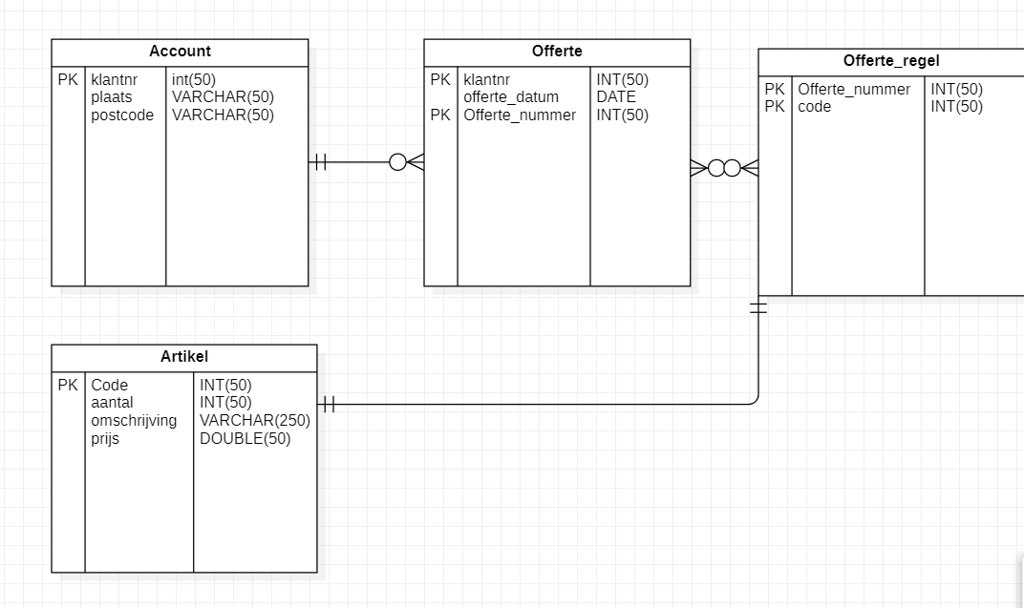
0nv
Offerte
Offerte_nummer | offerte_datum | code | aantal | omschrijving | prijs | klant_naam | plaats | klant_postcode

1nv
Offerte
Offerte_nummer | offerte_datum | klant_naam | plaats | klant_postcode

Offerte_regel
Offerte_nummer | code | aantal | omschrijving | prijs
18 | 1 |  | kozijn
18 | 2 |  | glas
19 | 1 | 10 | kozijn

2nv
Offerte
Offerte_nummer | offerte_datum | klant_naam | plaats | klant_postcode

Offerte_regel
Offerte_nummer | code | aantal | omschrijving | prijs
18 | 1 |  | kozijn
18 | 2 |  | glas
19 | 1 | 10 | kozijn
Artikel
code | aantal | omschrijving | prijs

3nv
Offerte
Offerte_nummer | offerte_datum | klantnr

Offerte_regel
Offerte_nummer | code
18 | 1
18 | 2
19 | 1
Artikel
code | aantal | omschrijving | prijs

Account
klant_naam | plaats | klant_postcode | klantnr

